상품제안서
보틀로만 시에스타 스텐 진공 텀블러 600 | 상품코드: F32381

 |  |  |  |  |  |  | 02-412-0044 | www.easy1.co.kr
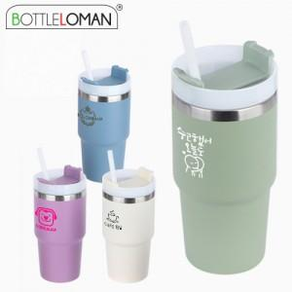

【상세/제작정보】 | <p><span style="font-size: 12pt; background-color: rgb(255, 255, 255); color: rgb(0, 0, 0);">** 실크인쇄 100개미만 35000원별도</span></p><p><span style="font-size: 12pt; background-color: rgb(255, 255, 255); color: rgb(0, 0, 0);">** 레이저인쇄 100개미만 35000원별도</span></p><p><span style="font-size: 12pt; background-color: rgb(255, 255, 255); color: rgb(0, 0, 0);">** 배송비- 한박스 35개 / 4500원별도</span>​&nbsp;</p>

【인쇄/포장옵션】 | 실크, 컬러필름인쇄 / 포장지포장

【공급단가】 | 수량 | 35~ | 100~ | 500~ | 1,000~ | 3,000~
*VAT별도 | 단가 | 9,600원 | 9,100원 | 8,500원 | 8,350원 | 8,200원

【상품 URL】 | https://www.easy1.co.kr:443/src/goods_detail.php?gdno=32381

